Лист1
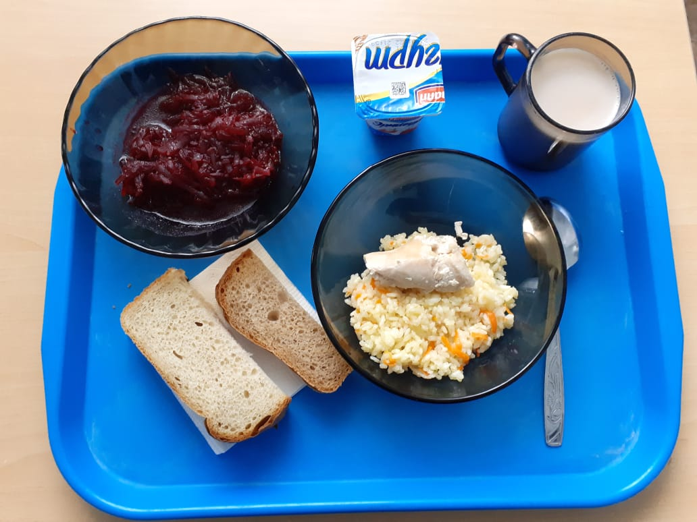
Школа | МБОУ ООШ №25 имени В.В.Буракова станицы Баракаевской |  |  | Отд./корп |  |  |  | День | 18.10.2021г

Прием пищи | Раздел | № рец. | Блюдо | Выход, г | Цена | Калорийность | Белки | Жиры | Углеводы

 | Фрукты | 112 | Груши свежие | 100 |  | 47 | 0.4 | 0.4 | 9.8
 | Гор.блюдо | 411 | Плов из птицы | 230 |  | 365.00 | 16.30 | 38.11 | 38.11
 | Гарнир | 50 | Салат из свеклы отварной | 84 |  | 53.40 | 0.90 | 3.30 | 5.04
 | Хлеб | 108 | Хлеб пшеничный | 30 |  | 82.85 | 2.66 | 27.22 | 27.22
 | Хлеб | 109 | Хлеб ржаной йодированный | 27 |  | 34.80 | 1.32 | 10.01 | 10.01
 | Кисломол.прод. | 516 | Йогурт 3,2% | 100 |  | 100.00 | 5.80 | 5.00 | 28.00
 | Напиток | 496 | Какао с молоком | 150 |  | 61.00 | 0.10 | 0.00 | 15.20
 |  |  |  |  | 102.94 | 744.05 | 27.48 | 84.04 | 133.38
 | Фрукты | 112 | Яблоки | 150 |  | 47.00 | 0.40 | 0.40 | 9.80
 | Гор.блюдо | 411 | Плов из птицы | 250 |  | 444.00 | 19.80 | 19.68 | 46.30
 | Гарнир | 50 | Салат из свеклы отварной | 90 |  | 89.00 | 1.50 | 5.50 | 8.40
 | Хлеб | 108 | Хлеб пшеничный | 42 |  | 117.50 | 3.80 | 0.40 | 38.88
 | Хлеб | 109 | Хлеб ржаной | 30 |  | 52.20 | 1.98 | 0.36 | 15.01
 | Напиток | 496 | Какао с молоком | 200 |  | 61.00 | 0.10 | 0.00 | 15.00
 |  |  |  |  | 73.32р. | 810.70 | 27.58 | 25.94 | 123.59
 | Гор.блюдо | 411 | Плов из птицы | 250 |  | 444.00 | 19.80 | 19.68 | 46.30
сотрудники | Гарнир | 50 | Салат из свеклы отварной | 90 |  | 89.00 | 1.50 | 5.50 | 8.40
 | Хлеб | 108 | Хлеб пшеничный | 42 |  | 117.50 | 3.80 | 0.40 | 38.88
 | Хлеб | 109 | Хлеб ржаной | 30 |  | 52.20 | 1.98 | 0.36 | 15.01
 | Напиток | 496 | Какао с молоком | 200 |  | 61.00 | 0.10 | 0.00 | 15.00
 |  |  |  |  | 68.32р. | 763.70 | 27.18 | 25.94 | 123.59

